Общие данные
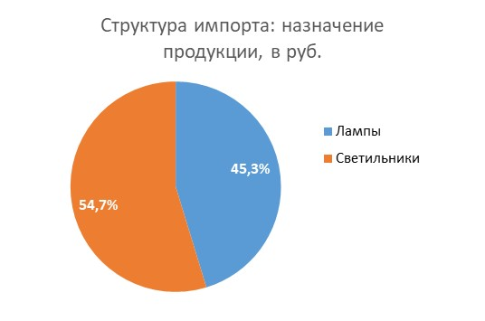
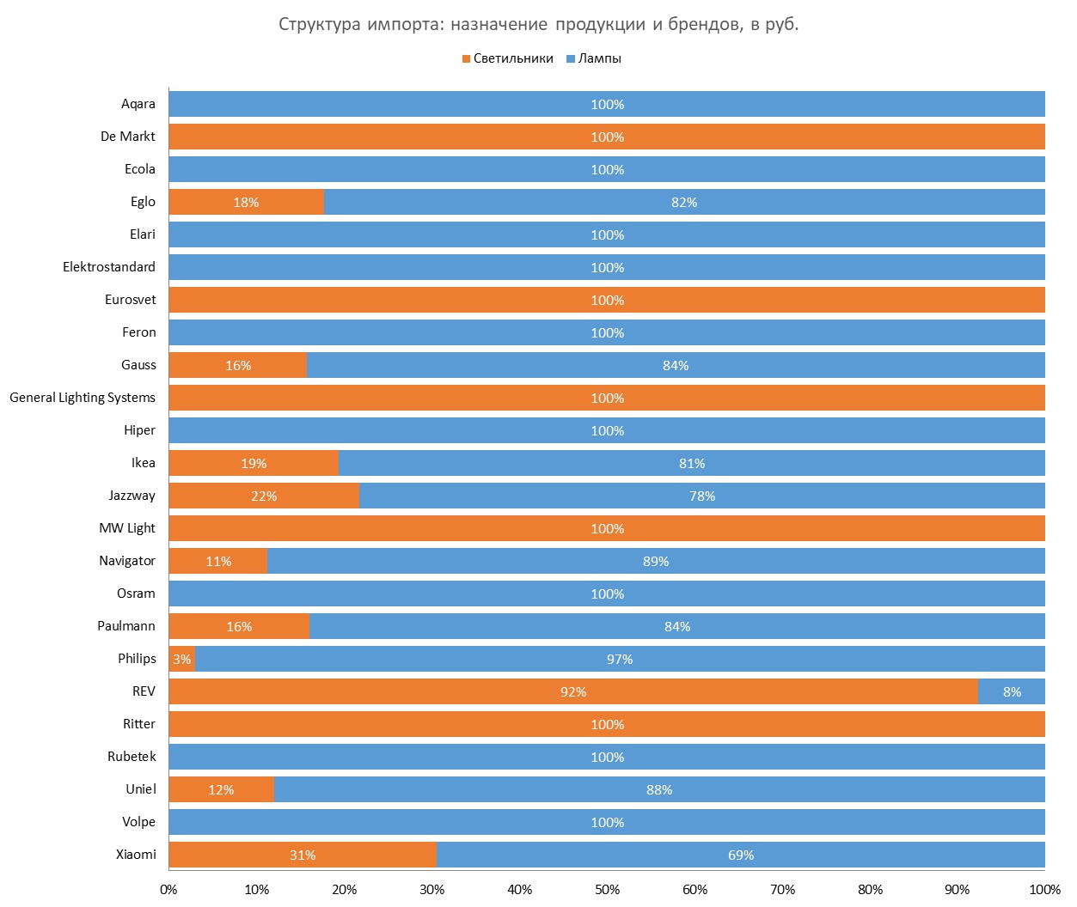
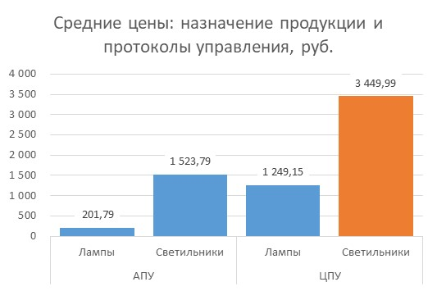
Статистика ВЭД по импорту управляемого освещения (демо-версия) за 2020 год

Светильники_Вводная
 | Светильники: структура импорта за 2020 год
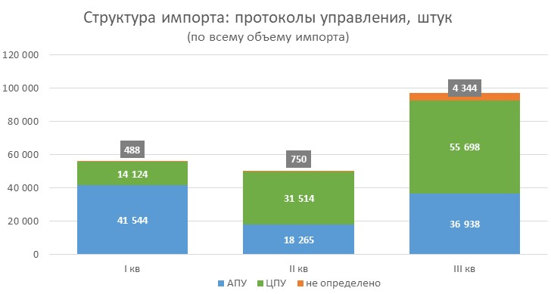
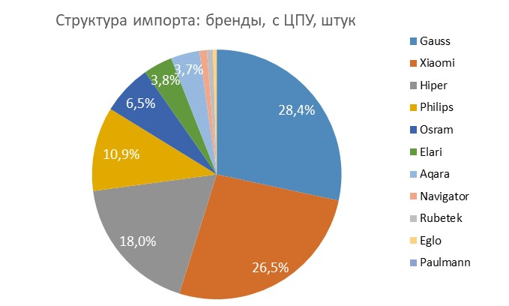
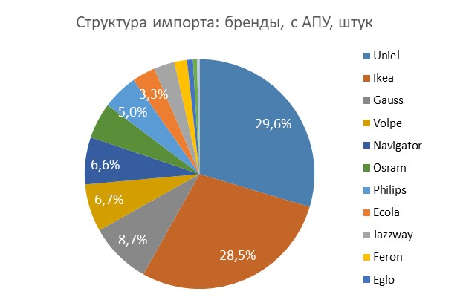

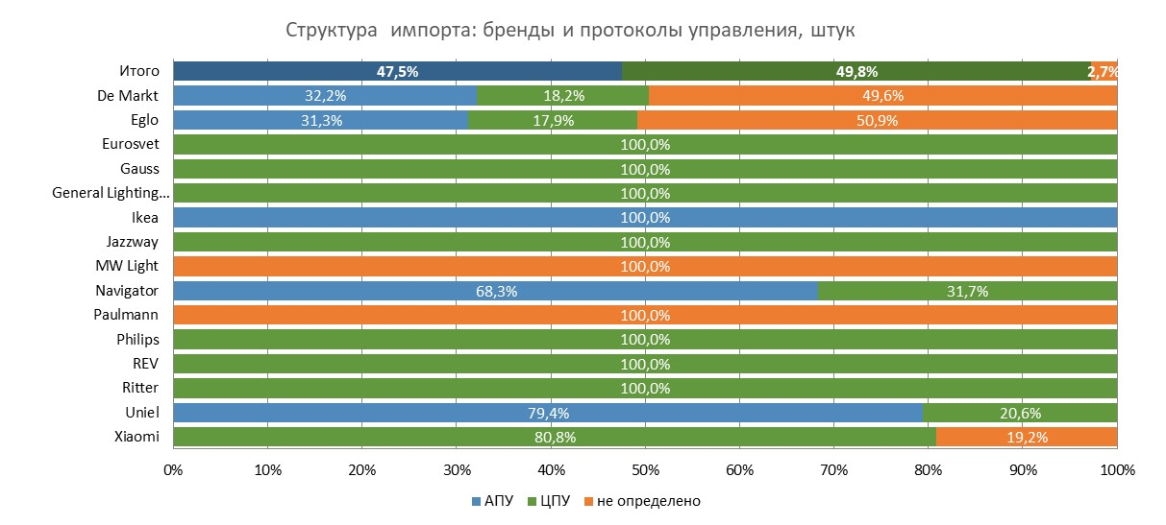
Динамика объема импорта: бренды, штук
Бренд | Количество
 | I кв | II кв | III кв | IV кв | Итого
Ikea | ХХ ХХХ | ХХ ХХХ | ХХ ХХХ | - | ХХ ХХХ
Uniel | ХХ ХХХ | ХХ ХХХ | ХХ ХХХ | - | ХХ ХХХ
REV | ХХ ХХХ | ХХ ХХХ | ХХ ХХХ | - | ХХ ХХХ
Gauss | ХХ ХХХ | ХХ ХХХ | ХХ ХХХ | - | ХХ ХХХ
Xiaomi | ХХ ХХХ | ХХ ХХХ | ХХ ХХХ | - | ХХ ХХХ
Navigator | ХХ ХХХ | ХХ ХХХ | ХХ ХХХ | - | ХХ ХХХ
Jazzway | ХХ ХХХ | ХХ ХХХ | ХХ ХХХ | - | ХХ ХХХ
General Lighting Systems | ХХ ХХХ | ХХ ХХХ | ХХ ХХХ | - | ХХ ХХХ
Philips | ХХ ХХХ | ХХ ХХХ | ХХ ХХХ | - | ХХ ХХХ
Eglo | ХХ ХХХ | ХХ ХХХ | ХХ ХХХ | - | ХХ ХХХ
Eurosvet | ХХ ХХХ | ХХ ХХХ | ХХ ХХХ | - | ХХ ХХХ
Ritter | ХХ ХХХ | ХХ ХХХ | ХХ ХХХ | - | ХХ ХХХ
De Markt | ХХ ХХХ | ХХ ХХХ | ХХ ХХХ | - | ХХ ХХХ
Paulmann | ХХ ХХХ | ХХ ХХХ | ХХ ХХХ | - | ХХ ХХХ
MW Light | ХХ ХХХ | ХХ ХХХ | ХХ ХХХ | - | ХХ ХХХ
Прочие | ХХ ХХХ | ХХ ХХХ | ХХ ХХХ | - | -
Общий итог | ХХ ХХХ | ХХ ХХХ | ХХ ХХХ | - | ХХ ХХХ

Структура импорта: сегменты и протоколы управления, штук
Сегмент применения |  |  | АПУ | ЦПУ | не определено
Бытовое освещение
Общее освещение |  |  | ХХХ | ХХ ХХХ | ХХХ
Садово-парковое и ландшафтное освещение |  |  | - | ХХ | -
Декоративное и акцентное освещение |  |  | - | Х ХХХ | ХХХ
Местное освещение |  |  | ХХ ХХХ | Х ХХХ | Х ХХХ
Мебельное освещение |  |  | ХХ ХХХ | - | ХХ
Детское освещение |  |  | - | ХХХ | -
Профессиональное освещение
Административно-офисное освещение |  |  | - | Х | -
Прожектор |  |  | - | ХХХ | -
ЖКХ |  |  | Х ХХХ | - | -
Общий итог |  |  | ХХ ХХХ | ХХ ХХХ | Х ХХХ

Светильники_Параметры
 | Светильники: параметры и модели за 2020 год
*Примечания: 1. В таблицах представлен анализ импорта всех брендов 2. Структура ТОП-брендов сформирована на основании данных по всем брендам 3. Сумма долей управления по протоколам может превышать 100%, т.к. в одной модели может использоваться несколько протоколов управления

Светильники с ЦПУ
Светильники с ЦПУ. Протоколы управления
Протоколы | Количество | Доля в светильниках с ЦПУ
IP | ХХ ХХХ | 20.2%
Bluetooth | ХХ ХХХ | 9.6%
Infrared | ХХ ХХХ | 70.2%
Zigbee | ХХ ХХХ | 0.0%
3-step | ХХ ХХХ | 0.0%
Не определено | ХХ ХХХ | 0.0%

Светильники с ЦПУ. Цвет свечения
Цвет свечения | Количество | Доля в светильниках с ЦПУ
RGB | ХХ ХХХ | 25.3%
Tunable white | ХХ ХХХ | 71.5%
White | ХХ ХХХ | 2.9%
Не определено | ХХ ХХХ | 0.3%

Светильники с ЦПУ. Наличие пульта д/у в комплекте
Пульт ДУ | Количество | Доля в лампах с ЦПУ
Да | ХХ ХХХ | 80.4%
Нет | ХХ ХХХ | 19.6%
Не определено | ХХ ХХХ | 0.0%

Светильники с ЦПУ. ТОП-10 моделей
Бренд | Артикул | Количество | Доля в светильниках с ЦПУ
Uniel | ХХХХ_ХХХХ | Х ХХХ | 4.9%
REV | ХХХХ_ХХХХ | Х ХХХ | 4.4%
Gauss | ХХХХ_ХХХХ | Х ХХХ | 4.3%
REV | ХХХХ_ХХХХ | Х ХХХ | 3.9%
REV | ХХХХ_ХХХХ | Х ХХХ | 3.9%
REV | ХХХХ_ХХХХ | Х ХХХ | 3.6%
Gauss | ХХХХ_ХХХХ | Х ХХХ | 3.6%
Gauss | ХХХХ_ХХХХ | Х ХХХ | 3.6%
Xiaomi | ХХХХ_ХХХХ | Х ХХХ | 3.5%
Xiaomi | ХХХХ_ХХХХ | Х ХХХ | 3.5%
Итог |  | Х ХХХ | 39.3%

Светильники с АПУ
Светильники с АПУ. Протоколы управления
Протоколы | Количество | Доля
Диммер | 95,984 | 99.4%
3-step | 567 | 0.6%
Не определено | - | 0.0%

Светильники с АПУ. Цвет свечения
Цвет свечения | Количество | Доля в светильниках с АПУ
Tunable white | ХХ ХХХ | 2.6%
White | ХХ ХХХ | 97.4%
Не определено | - | 0.0%

Светильники с АПУ. ТОП-10 моделей
Бренд | Артикул | Количество | Доля в светильниках с АПУ
Ikea | ХХХХ_ХХХХ | ХХ ХХХ | 23.2%
Ikea | ХХХХ_ХХХХ | ХХ ХХХ | 18.9%
Uniel | ХХХХ_ХХХХ | ХХ ХХХ | 12.8%
Uniel | ХХХХ_ХХХХ | Х ХХХ | 9.8%
Ikea | ХХХХ_ХХХХ | Х ХХХ | 9.3%
Uniel | ХХХХ_ХХХХ | Х ХХХ | 7.2%
Ikea | ХХХХ_ХХХХ | Х ХХХ | 4.8%
Ikea | ХХХХ_ХХХХ | Х ХХХ | 3.5%
Ikea | ХХХХ_ХХХХ | Х ХХХ | 2.7%
Navigator | ХХХХ_ХХХХ | Х ХХХ | 2.4%
Итог |  | ХХ ХХХ | 94.7%

Лампы_Вводная
 | Лампы: структура импорта за 2020 год

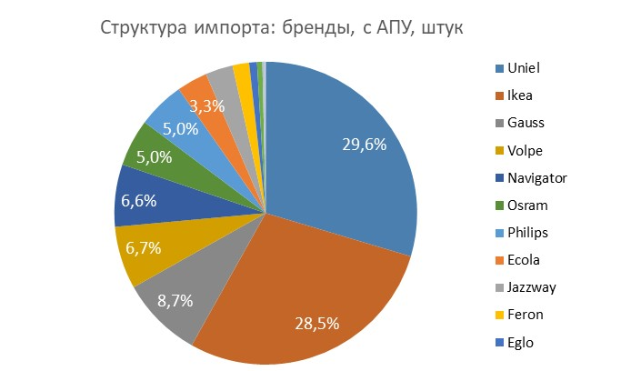
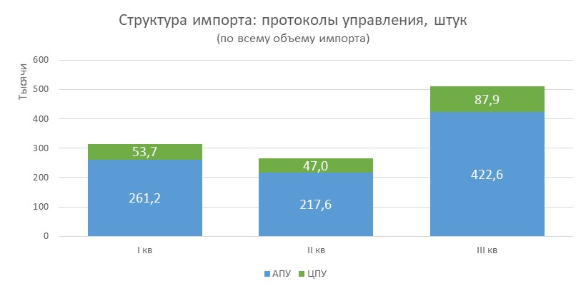

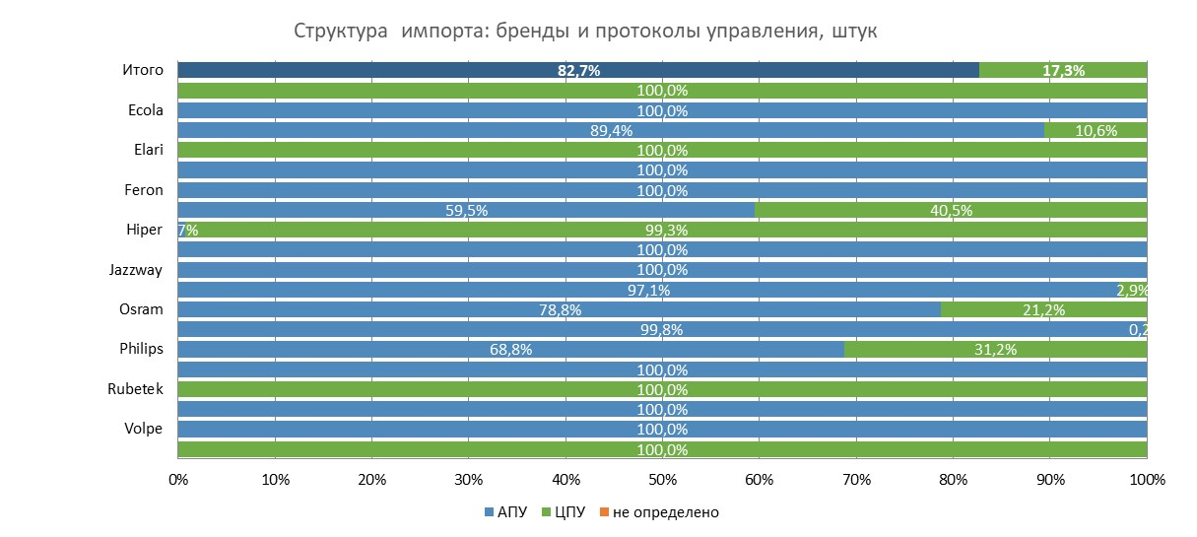
Динамика объема импорта: бренды, штук
Бренд | Количество
 | I кв | II кв | III кв | IV кв | Итого
Uniel | ХХ ХХХ | ХХ ХХХ | ХХ ХХХ | - | ХХ ХХХ
Ikea | ХХ ХХХ | ХХ ХХХ | ХХ ХХХ | - | ХХ ХХХ
Gauss | ХХ ХХХ | ХХ ХХХ | ХХ ХХХ | - | ХХ ХХХ
Philips | ХХ ХХХ | ХХ ХХХ | ХХ ХХХ | - | ХХ ХХХ
Navigator | ХХ ХХХ | ХХ ХХХ | ХХ ХХХ | - | ХХ ХХХ
Volpe | ХХ ХХХ | ХХ ХХХ | ХХ ХХХ | - | ХХ ХХХ
Osram | ХХ ХХХ | ХХ ХХХ | ХХ ХХХ | - | ХХ ХХХ
Xiaomi | ХХ ХХХ | ХХ ХХХ | ХХ ХХХ | - | ХХ ХХХ
Hiper | ХХ ХХХ | ХХ ХХХ | ХХ ХХХ | - | ХХ ХХХ
Ecola | ХХ ХХХ | ХХ ХХХ | ХХ ХХХ | - | ХХ ХХХ
Jazzway | ХХ ХХХ | ХХ ХХХ | ХХ ХХХ | - | ХХ ХХХ
Feron | ХХ ХХХ | ХХ ХХХ | ХХ ХХХ | - | ХХ ХХХ
Eglo | ХХ ХХХ | ХХ ХХХ | ХХ ХХХ | - | ХХ ХХХ
Elari | ХХ ХХХ | ХХ ХХХ | ХХ ХХХ | - | ХХ ХХХ
Aqara | ХХ ХХХ | ХХ ХХХ | ХХ ХХХ | - | ХХ ХХХ
Elektrostandard | ХХ ХХХ | ХХ ХХХ | ХХ ХХХ | - | ХХ ХХХ
REV | ХХ ХХХ | ХХ ХХХ | ХХ ХХХ | - | ХХ ХХХ
Rubetek | ХХ ХХХ | ХХ ХХХ | ХХ ХХХ | - | ХХ ХХХ
Paulmann | ХХ ХХХ | ХХ ХХХ | ХХ ХХХ | - | ХХ ХХХ
Прочие | ХХ ХХХ | ХХ ХХХ | ХХ ХХХ | - | ХХ ХХХ
Итого: | - | - | - | - | -

Лампы_Параметры
 | Лампы: параметры и модели за 2020 года
*Примечания: 1. В таблицах представлен анализ импорта всех брендов 2. Структура ТОП-брендов сформирована на основании данных по всем брендам 3. Сумма долей управления по протоколам может превышать 100%, т.к. в одной модели может использоваться несколько протоколов управления

Лампы с ЦПУ
Лампы с ЦПУ. Протоколы управления
Протоколы | Количество | Доля в лампах с ЦПУ
IP | ХХ ХХХ | 65.7%
Bluetooth | ХХ ХХХ | 15.2%
Infrared | ХХ ХХХ | 9.2%
Zigbee | ХХ ХХХ | 3.5%
3-step | ХХ ХХХ | 3.0%
Не определено | ХХ ХХХ | 3.4%

Лампы с ЦПУ. Цвет свечения
Цвет свечения | Количество | Доля в лампах с ЦПУ
RGB | ХХ ХХХ | 45.5%
Tunable white | ХХ ХХХ | 13.1%
White | ХХ ХХХ | 37.9%
Не определено | Х ХХХ | 3.5%

Лампы с ЦПУ. Наличие пульта д/у в комплекте
Пульт ДУ | Количество | Доля в лампах с ЦПУ
Да | ХХ ХХХ | 15.8%
Нет | ХХ ХХХ | 80.7%
Не определено | ХХ ХХХ | 3.5%

Лампы с ЦПУ. ТОП-10 моделей
Бренд | Артикул | Количество | Доля в лампах с ЦПУ
Xiaomi | ХХХХ_ХХХХ | ХХ ХХХ | 8.0%
Philips | ХХХХ_ХХХХ | ХХ ХХХ | 7.2%
Hiper | ХХХХ_ХХХХ | ХХ ХХХ | 6.9%
Hiper | ХХХХ_ХХХХ | Х ХХХ | 4.8%
Xiaomi | ХХХХ_ХХХХ | Х ХХХ | 4.2%
Aqara | ХХХХ_ХХХХ | Х ХХХ | 3.7%
Xiaomi | ХХХХ_ХХХХ | Х ХХХ | 3.5%
Gauss | ХХХХ_ХХХХ | Х ХХХ | 3.2%
Gauss | ХХХХ_ХХХХ | Х ХХХ | 3.2%
Gauss | ХХХХ_ХХХХ | Х ХХХ | 3.2%
Итог |  | ХХ ХХХ | 47.9%

Лампы с АПУ
Лампы с АПУ. Протоколы управления
Протоколы | Количество | Доля
Диммер | ХХХ ХХХ | 81.2%
3-step | ХХХ ХХХ | 18.8%
Не определено | - | 0.0%

Лампы с АПУ. Цвет свечения
Цвет свечения | Количество | Доля
Tunable white | ХХ ХХХ | 3.1%
White | ХХХ ХХХ | 96.8%
Не определено | ХХХ | 0.1%

Лампы с АПУ. ТОП-10 моделей
Бренд | Артикул | Количество | Доля в прочих управляемых лампах
Ikea | ХХХХ_ХХХХ | ХХ ХХХ | 8.3%
Uniel | ХХХХ_ХХХХ | ХХ ХХХ | 5.6%
Volpe | ХХХХ_ХХХХ | ХХ ХХХ | 5.0%
Uniel | ХХХХ_ХХХХ | ХХ ХХХ | 5.0%
Ikea | ХХХХ_ХХХХ | ХХ ХХХ | 4.8%
Ikea | ХХХХ_ХХХХ | ХХ ХХХ | 3.4%
Ikea | ХХХХ_ХХХХ | ХХ ХХХ | 2.6%
Philips | ХХХХ_ХХХХ | ХХ ХХХ | 2.5%
Philips | ХХХХ_ХХХХ | ХХ ХХХ | 2.3%
Ikea | ХХХХ_ХХХХ | ХХ ХХХ | 2.3%
Итог |  | ХХХ ХХХ | 41.8%

